취합(수정 2주차)
(출처: 현대자동차, 한국산업단지공단, DART) |  | 클라우드 사용
구분 | 기업명 | 종업원 수 | 매출액(단위:천원) | 클라우드 사용 내용 | 보안 관심도 | 주소 | 사업내용 | url | 관련 자료
자동차 (완성차/그룹사) | 현대자동차(주) | 69,755 | 78,033,758,000 | 자체 구축한 프라이빗 클라우드인 'H클라우드'를 통해 전 세계에서 운영되는 커넥티드 카 서비스 등을 지원 |  | 서울 서초구 헌릉로 12 | 자동차(승용차,버스,트럭,특장차),자동차부품,자동차전착도료 제 | https://www.hyundai.com/kr/ko/e | https://www.automotivelogistics.media/digital-technology/hyundai-to-sell-vehicles-through-amazon-and-move-supply-chain-operations-to-the-cloud/44919.article
 | 기아(주) | 35,636 | 58,519,958,000 | Google Cloud와 협력하여 Google Workspace 및 AI, 머신러닝 서비스를 활용 |  | 서울 서초구 헌릉로 12 | 승용차,중대형버스,트럭,민수특수차량,군수차량 제조,판매,정비 | https://www.kia.com/kr | https://cloud.google.com/customers/kia?hl=ko

자동차 (부품/계열사) | 현대모비스(주) | 11,985 | 38,970,304,000 | - 세일즈포스의 세일즈 클라우드를 활용하여 이메일 툴과 통합된 업무 환경을 구축 - 유해 트래픽의 실시간 탐지가 가능한 클라우드 기반의 통합 보안서비스인 SASE1) 도입 | 촬영과 캡처 등 보안환경 우회로 인한 정보유출을 막기 위해 워터마크 솔루션을 적용하였고, 그룹 차원의 보안강화를 위한 EDR 보안솔루션을 적용해 보안 인프라를 강화 정보보호 교육 및 악성메일 모의훈련(분기별 1회 시행 중) | 서울 강남구 테헤란로 203 | 부품 생산 및 모듈 직접 공급(핵심계열사) | https://www.mobis.co.kr/kr/index.do | 현대모비스 지속가능성보고서 2023.pdf https://www.salesforce.com/kr/customer-success-stories/Hyundaimobis/?bc=HA
 | 현대트랜시스 | 4,065 | 8,596,884,000 | - 주로 AWS를 이용 중이며 클라우드 기반의 ERP 및 협업 도구 사용 중인 것으로 파악 - 디지털 트윈 기술을 활용하여 클라우드 기반의 시스템과 연계된 보안 및 데이터 관리 시스템을 운영 - 클라우드 기반 솔루션을 통해 데이터를 실시간으로 분석하고 관리하는 데 사용 | 인가된 사용자들만 접속 가능한 전용 앱스토어에 업무용 앱을 등록함으로써 누구에게나 공개되는 구글, 애플의 앱마켓에 업무용 앱을 노출하지 않고도 직원들에게 편리하게 배포 | 충청남도 서산시 성연면 신당1로 105 | 자동차용 변속기 및 시트 시스템 제조 | http://www.hyundai-transys.com | https://www.etnews.com/20240702000043 https://blog.hyundai-transys.com/315
 | 현대위아(주) | 2,914 | 7,235,272,000 | 주로 AWS를 이용 중이며 클라우드 기반의 ERP 및 협업 도구 사용 중인 것으로 파악 | 보안 인증 국제정보호 경영시스템(ISO/IEC 27001:2022IS 544531) 사용 중 | 경남 창원시 성산구 정동로 153 | 엔진, 변속기, 구동 시스템 제조 및 주요 부품 직접 공급하는 핵심사 | https://www.hyundai-wia.com/main/main.asp
 | (주)현대케피코 | 1,675 | 2,458,334,457 |  |  | 경기 군포시 고산로 102 | 전자제어 장치를 제조하는 회사 / 엔진 컨트롤 모듈(ECM) 등 전자 장비 공급 | https://www.hyundai-kefico.com/ko/main/index.do
 | 현대모트라스(주) | 4,991 | 662,340,241 | 주로 AWS를 이용 중이며 클라우드 기반의 ERP 및 협업 도구 사용 중인 것으로 파악 |  | 충남 아산시 영인면 토정로 40 | 그룹의 제조 및 공급업체로 활동 / 자동차부품,공작기계 제조 | https://motras.com/
 | 현대엠시트(주) | 387 | 634,607,354 | 주로 AWS를 이용 중이며 클라우드 기반의 ERP 및 협업 도구 사용 중인 것으로 파악 | 보안 인증 국제정보호 경영시스템(ISO/IEC 27001:2022IS 544531) 사용 중 | 충남 아산시 신창면 서부북로 231 | 자동차 시트 제조, 차량 내장제 공급 | https://www.hyundai-mseat.com/ko/main.asp
 | 현대아이에이치엘(주) | 522 | 430,125,830 |  |  | 경북 경주시 외동읍 문산공단길 215 | 자동차 램프 중심으로 자동차용 부품 제조 및 구조설계, 광학설계, 배광시험, 방열 해석, 내열 해석 등의 연구를 지속하며 신기술 개발 | https://www.ihl.co.kr/
 | 현대파텍스(주) | 57 | 75,442,016 |  |  | 충남 서산시 지곡면 무장길 29 | 고객 연계 전산 시스템을 기반으로 단종 차량 위주 A/S 부품 공급 및 일관 생산체제 구축을 통한 최저 A/S 부품 제조원가 생산 | http://www.partecs.co.kr

현대모비스(주) | 현대자동차 그룹의 핵심 계열사로 다양한 부품을 생산하는 기업들과 협력 중
1차협력사 | 한온시스템(주) | 2,174 | 3,531,567,613 | Microsoft 365와 EMS(Enterprise Mobility + SecurityON)를 활용하여 안전한 협업 공간 및 보안 시스템을 구축 |  | 대전 대덕구 신일서로 95 | 자동차 공조 시스템(냉각, 히터, 에어컨 등)을 제조 및 현대모비스에 직접 부품 공급 | http://www.hanonsystems.com | https://www.cnthoth.com/board/view/customer/21/
 | 에이치엘만도(주) | 3,740 | 2,758,148,037 |  | (2013) ISO 27001 인증 획득 - DNV(Det Norske Veritas), (2023) 자동차 사이버 보안 Global 'ISO/SAE 21434' 인증 획득 | 경기 평택시 포승읍 하만호길 32 | 자동차 제동 시스템, 서스펜션 등 제조 및 관련 부품 공급 | http://www.hlmando.com
2차협력사 | 현대비앤지스틸(주) | 457 | 1,044,395,496 |  |  | 경남 창원시 성산구 적현로 124 | 자동차 부품에 사용되는 고급 철강 재료 공급 | https://www.bngsteel.com/kr/
 | (주)삼원강재 | 291 | 359,058,170 |  |  | 경북 포항시 남구 대송면 철강산단로66번길 40 | 자동차 부품 및 차체 제조에 사용되는 철강 재료 공급 | http://www.samwon-steel.co.kr/
 | (주)코렌스글로벌 | 68 | 27,654,452 |  |  | 경남 양산시 어곡로 164 | 자동차 배기 시스템 및 엔진, 변속기와 관련된 부품 공급(배기 시스템이 주요 공급품) | http://www.korens.co.kr/

현대트랜시스 | 자동차용 변속기 및 시트 시스템 제조
1차협력사 | 한온시스템(주) | 2,174 | 3,531,567,613 | Microsoft 365와 EMS(Enterprise Mobility + SecurityON)를 활용하여 안전한 협업 공간 및 보안 시스템을 구축 |  | 대전 대덕구 신일서로 95 | 자동차 공조 시스템(냉각, 히터, 에어컨 등)을 제조 및 현대모비스에 직접 부품 공급 | http://www.hanonsystems.com | https://www.cnthoth.com/board/view/customer/21/
 | 에이치엘만도(주) | 3,740 | 2,758,148,037 |  | (2013) ISO 27001 인증 획득 - DNV(Det Norske Veritas), (2023) 자동차 사이버 보안 Global 'ISO/SAE 21434' 인증 획득 | 경기 평택시 포승읍 하만호길 32 | 자동차 제동 시스템, 서스펜션 등 제조 및 관련 부품 공급 | http://www.hlmando.com
 | (주)성우하이텍 | 1,787 | 1,704,758,620 | 서버, 네트워크, 스토리지, 백업, 화상회의, 데스크탑가상화(VDI), 서버가상화, 클라우드, 전용회선, WAN가속기, 망관리시스템(NMS) 등 인프라 관리 중 | 백신, 스팸메일방지, 데이터유출방지(DLP), 네트워크 접근제어(NAC), 서버 및 DB접근제어(SAC), 가상사설망(VPN), 통합보안장비(UTM), 통합자산관리 등 보안 관리 및 보안 정책 수립 중 | 부산 기장군 정관읍 농공길 2-9 | 자동차 차체 부품(범퍼,패달,브레이크,차체 프레임) 제조 및 공급 | https://www.swhitech.com/kr/ | https://www.swhitech.com/kr/?pCode=dutiesIntro
 | (주)화신 | 1,002 | 957,106,397 |  | (2013) 정보보호관리체계인증 획득(현대모비스), (2020) TISAX 정보보안인증 획득(AL2) | 경북 영천시 언하공단1길 14 화신 | 자동차 섀시 및 서스펜션 부품 제조 및 부품 납품 | https://www.hwashin.co.kr/kr/main.do | https://www.hwashin.co.kr/kr/group/group_history_2.do
2차협력사 | 한국단자공업 | 1,172 | 1,168,454,578 |  |  | 인천광역시 연수구 갯벌로 38 (송도동) | 전기 배선 부품 공급 | http://www.ket.com
 | SNT모티브 | 589 | 1,114,711,301 |  |  | 부산광역시 기장군 철마면 여락송정로 363 | 전기차 관련 부품 공급 | https://www.sntmotiv.com
 | (주)코렌스글로벌 | 68 | 27,654,452 |  |  | 경남 양산시 어곡로 164 | 자동차 배기 시스템 및 엔진, 변속기와 관련된 부품 공급(배기 시스템이 주요 공급품) | http://www.korens.co.kr/
 | 대경정밀(주) | 51 | 27,560,000 |  |  | 경기도화성시 비봉면 자안리 720-1 | 서스펜션 관련 부품 공급 | http://daekyung21.co.kr

현대모트라스(주) | 현대자동차 그룹의 스마트 공장 자동화 및 물류 시스템에 관련된 서비스를 제공하는 회사로 주로 IT 및 자동화 관련 기업과 협력 중
1차협력사 | (주)엘지씨엔에스 | 6,872 | 5,112,688,400 | 클라우드 서비스 CloudXper, CloudXper ProOps 기술 보유(클라우드 보안 서비스 제공) 및 SaaS(SINGLEX) 기술 보유 | SecuXper 시리즈를 통해 IDP, IoT, SRP, Intelli-VMS, PSIM, CAT 등 다양한 보안 서비스를 운영 중으로, 이는 이메일 보안에도 적용될 수 있는 포괄적인 보안 솔루션 보유 | 서울 강서구 마곡중앙8로 71 | 자동차 생산 라인 데이터 관리(클라우드 및 IT 솔루션 제공) | https://www.lgcns.com/ | https://www.lgcns.com/business/cloud/service/ https://www.lgcns.com/business/security/solution/
 | (주)포스코디엑스 | 2,022 | 1,445,325,769 | - 클라우드 서비스 도입을 위한 컨설팅, 아키텍처 설계, 구축 및 마이그레이션 등의 서비스를 제공 - SaaS/PaaS 통합 및 기술 지원을 통해 고객에게 필요한 종합적인 서비스를 제공 | 고객의 IT 서비스와 정보 자산을 보호하기 위해 최첨단 기술을 활용한 맞춤형 보안 서비스를 제공하기 위해, AI, 빅데이터, 클라우드 기술을 포함하여 다양한 최신 기술을 활용 | 경북 포항시 남구 호동로 68 | 자동차 스마트 팩토리 솔루션(제조 공정 자동화) 및 IT 시스템 구축 지원 | http://www.poscodx.com | http://www.poscodxvn.com/elceng.do
 | 두산로보틱스(주) | 211 | 55,052,582 | - 온프레미스 및 클라우드 환경에 최적화된 통합 보안 관제 서비스 제공 - 애저 오픈AI 서비스 사용 중, GPT를 포함한 오픈AI의 최신 AI 시스템을 제공하는 클라우드 서비스 | 마이크로소프트, 두산디지털이노베이션과 마이크로소프트의 애저 오픈AI 서비스(Azure Open AI Service)를 활용한 ‘GPT 기반 로봇 컨트롤 시스템 개발’을 위해 업무협약(MOU)을 체결 | 경기 수원시 권선구 산업로156번길 79 | 자동차 생산 공정 로봇 자동화 솔루션 | https://www.doosanrobotics.com/ko/Index | https://www.doosannewsroom.com/?cat=8&p=49389 https://www.doosanrobotics.com/ko/News/NewsDetail/9705f6e5-7157-ee11-be6f-000d3ac7121c

현대위아(주) | 현대자동차의 엔진, 변속기, 구동 시스템 제조 및 주요 부품 직접 공급하는 핵심사
1차협력사 | (주)성우하이텍 | 1,787 | 1,704,758,620 | 서버, 네트워크, 스토리지, 백업, 화상회의, 데스크탑가상화(VDI), 서버가상화, 클라우드, 전용회선, WAN가속기, 망관리시스템(NMS) 등 인프라 관리 중 | 백신, 스팸메일방지, 데이터유출방지(DLP), 네트워크 접근제어(NAC), 서버 및 DB접근제어(SAC), 가상사설망(VPN), 통합보안장비(UTM), 통합자산관리 등 보안 관리 및 보안 정책 수립 중 | 부산 기장군 정관읍 농공길 2-9 | 자동차 차체 부품(범퍼,패달,브레이크,차체 프레임) 제조 및 공급 | https://www.swhitech.com/kr/ | https://www.swhitech.com/kr/?pCode=dutiesIntro
 | (주)화신 | 1,002 | 957,106,397 |  | (2013) 정보보호관리체계인증 획득(현대모비스), (2020) TISAX 정보보안인증 획득(AL2) | 경북 영천시 언하공단1길 14 화신 | 자동차 섀시 및 서스펜션 부품 제조 및 부품 납품 | https://www.hwashin.co.kr/kr/main.do | https://www.hwashin.co.kr/kr/group/group_history_2.do
 | 에스제이지세종(주) | 624 | 478,833,422 |  |  | 울산 북구 효자로 82 | 배기 시스템 생산 및 배기 관련 전장 및 전기차 부품 공급 | https://www.sjg-sejong.com/
2차협력사 | 대성산업(주) | 385 | 740,702,682 | 시큐아이의 차세대 네트워크 통합 보안 시스템을 통해 클라우드 기반 SaaS 어플리케이션 확산에 대한 보안 강화를 위해 글로벌 클라우드 애플리케이션 제어 기능 강화 | 시큐아이의 차세대 네트워크 통합 보안 시스템을 통해 유무선 IT 인프라 환경의 모든 위협 요소를 탐지, 차단하는 통합 보안 플랫폼을 제공 | 서울 구로구 경인로 662, 9층, 11층 | 열교환기 및 엔진 냉각 시스템 부품 및 서비스 공급 | https://www.daesung.co.kr/ | http://www.daesungis.co.kr/a05/w/comp/bizIct/security01

현대엠시트(주) | 현대자동차의 자동차 시트 제조, 차량 내장제 직접 공급
1차협력사 | 덕양산업(주) | 864 | 1,839,599,927 |  |  | 울산 북구 효암로 354-5 | 차량 플라스틱 부품 및 연료탱크 제조 및 공급 | http://www.dyauto.kr/
 | (주)서연이화 | 920 | 1,590,508,503 |  | ISO 27001 | 경기 안양시 동안구 부림로170번길 41-22 | 자동차 도어 트림, 시트, 대시보드, 범퍼 등 내외장재 부품 생산 및 주요 부품 공급(중요 파트너) | https://seoyoneh.com/ | https://seoyoneh.com/business/safety
 | 새론오토모티브(주) | 290 | 107,027,948 |  |  | 충남 천안시 동남구 병천면 가전5길 133 | 자동차부품(브레이크 패드, 서스펜션, 엔진 마운트) 제조 및 공급 | http://www.saeronauto.co.kr/kor/main/

(주)현대케피코 | 현대자동차의 전자제어 장치를 제조하는 회사 / 엔진 컨트롤 모듈(ECM) 등 전자 장비를 직접 공급, 전자부품 및 소프트웨어 기업들과 협력 중
1차협력사 | LG화학 | 14,470 | 19,947,377,000 |  | (2016, 이메일을 통한 ‘스캠(Scam)’ 공격의 전형)LG화학이 최근 무역 거래 업체를 사칭한 사이버 범죄 조직의 이메일에 속아 240억원을 날렸다. | 서울시 영등포구 여의대로 128 LG트윈타워 | 전기차(EV) 및 하이브리드 차량에 필요한 리튬 이온 배터리 직접 공급 | http://www.lgchem.com | https://it.chosun.com/news/articleView.html?idxno=2016042985022
 | 삼성SDI(주) | 12,572 | 19,799,056,218 |  | 국내 배터리 업체의 정보기술 및 정보보호 부문 투자액이 지난해 대폭 상승하고, 업계는 국내 배터리 3사의 연구개발(R&D) 비용이 지속적으로 상승하고 있는 것이 정보기술 및 정보보호 부문에 투자를 높이는 배경으로 꼽고 있다. | 경기 용인시 기흥구 공세로 150-20 | 전기차(EV) 및 하이브리드 차량에 필요한 리튬 이온 배터리 직접 공급(전기차 배터리 관련 협력 주요 업체) | http://www.samsungsdi.co.kr | https://www.asiatoday.co.kr/view.php?key=20230719010011183
2차협력사 | (주)엘앤에프 | 1,687 | 4,600,044,290 |  | (2017) ISO 27001 획득 | 대구광역시 달서구 이곡동로 11 주식회사 엘앤에프 | 배터리 양극제(전기차 배터리 핵심 소재) 제조(배터리 제조사에 납품) | www.landf.co.kr | https://www.landf.co.kr/company/history.html

*현대파텍스(주), 현대아이에이치엘(주) 협력사 파악 어려움
1) SASE(Secure Access Service Edge): 네트워킹과 보안 서비스가 결합된 클라우드 기반 기업 보안 기능

자동차 산업내 경쟁분석 순위 |  |  |  |  | 자동차 부품 기업 - 산업 내 랭킹
구분 | 기업명 | 종업원 수 | 매출액(단위:천원) |  | 산업명 | 기업명 | 산업내 순위
1 | 현대자동차(주) | 69,755 | 78,033,758,000 |  | 내연기관 승용차 및 기타 여객용 자동차 제조업(C30121) | 현대자동차(주) | 1
2 | 기아(주) | 35,636 | 58,519,958,000 |  |  | 기아(주) | 2
3 | 한국지엠(주) | 11,749 | 13,733,983,000 |  | 그 외 자동차용 신품 부품 제조업(C30399) | 현대모비스(주) | 1
4 | 케이지모빌리리티(주) | 8,152 | 3,780,018,268 |  |  | 현대트랜시스 | 2
5 | 르노코리아(주) | 3,652 | 3,291,431,195 |  |  | 현대위아(주) | 3
6 | 동희오토(주) | 1,994 | 216,416,438 |  |  | SNT 모티브 | 8
7 | (주)씨엔모터스 | 64 | 53,124,935 |  |  | 현대모트라스(주) | 23
8 | 케이지모빌리티커머셜(주) | 8,152 | 38,268,221 |  |  | 에스제이지세종(주) | 42
9 | (주)다이나믹오토 | 46 | 22,049,141 |  |  | (주)삼원강재 | 55
10 | (주)대풍이브이자동차 | 15 | 17,633,896 |  | 자동차 차체용 신품 부품 제조업(C30320) | 덕양산업(주) | 1
[1 티어 그룹 선정 배경] 현대자동차 그룹이 다양한 협력사와의 전략적 연계를 통해 보안 및 클라우드 솔루션 도입을 선도하며, 이러한 영향력이 연속적으로 하위 기업들에게도 파급 효과를 미치기 때문 위 내용을 기반으로 벤치마킹을 통해서 현대자동차 그룹과 유사한 보안 및 클라우드 솔루션을 도입하여 파트너사 간 협업을 강화하고 기술 표준화 및 보안 일관성을 확보하는 것을 제안함 |  |  |  |  |  | (주)성우하이텍 | 2
 |  |  |  |  |  | (주)서연이화 | 3
 |  |  |  |  |  | 현대파텍스(주) | 46
 |  |  |  |  | 자동차 엔진용 신품 부품 제조업(C30310) | (주)현대케피코 | 1
 |  |  |  |  |  | (주)화신 | 2
 |  |  |  |  | 자동차용 신품 조향장치 및 현가장치 제조업(C30391) | 에이치엘만도(주) | 1
 |  |  |  |  |  | 새론오토모티브(주) | 6
 |  |  |  |  | 자동차용 신품 의자 제조업(C30393) | 현대엠시트(주) | 1
 |  |  |  |  | 자동차용 신품 전기장치 제조업(C30332) | 현대아이에이치엘(주) | 5
 |  |  |  |  | 냉간 압연 및 압출 제품 제조업(C24122) | 현대비앤지스틸(주) | 3
 |  |  |  |  | 가정용 및 산업용 공기 조화장치 제조업(C29172) | 한온시스템(주) | 1
 |  |  |  |  | 액체연료 및 관련제품 도매업(G46712) | 대성산업(주) | 4
 |  |  |  |  | 금속 단조제품 제조업(C25912) | (주)코렌스글로벌 | 34
 |  |  |  |  | 주형 및 금형 제조업(C29293) | 대경정밀(주) | 45

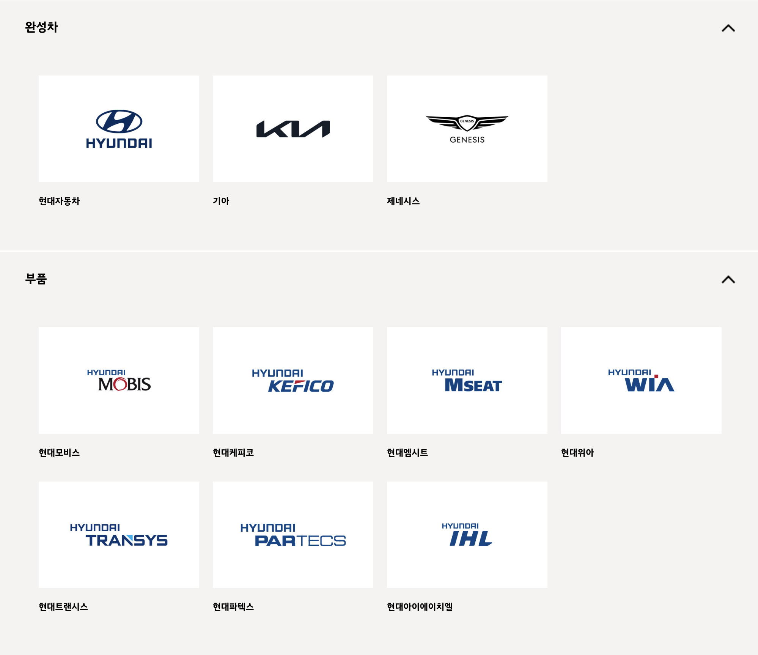
(출처: 현대자동차, 한국산업단지공단, DART, NICE)
자동차 분야 조사 기업 - 매출 순위(기준 연도:2023년) |  |  |  |  | 2024년 09월 자동차부품 상장기업 브랜드평판
매출 순위 | 기업명 | 종업원 수 | 매출액(단위:천원) |  | 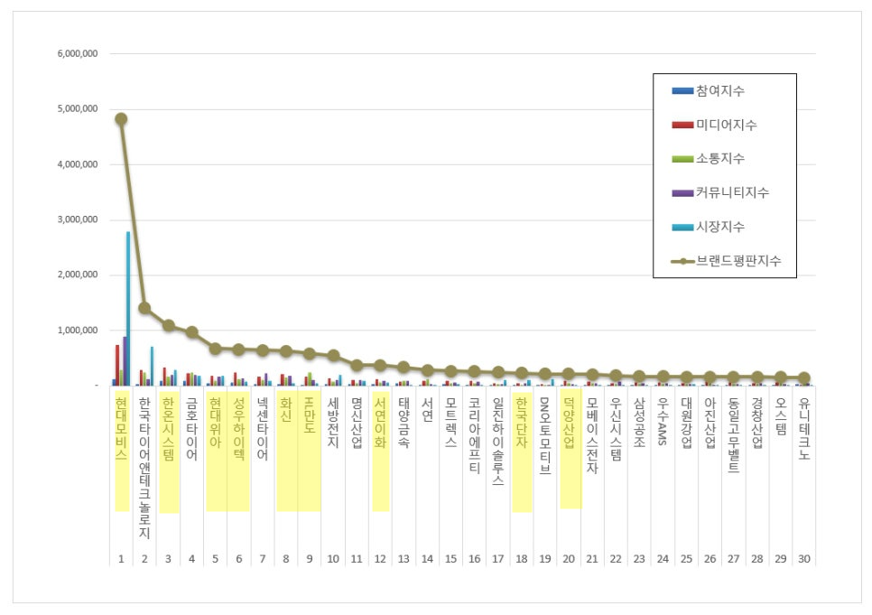
1 | 현대자동차(주) | 69,755 | 78,033,758,000
2 | 기아(주) | 35,636 | 58,519,958,000
3 | 현대모비스(주) | 11,985 | 38,970,304,000
4 | LG화학 | 14,470 | 19,947,377,000
5 | 삼성SDI(주) | 12,572 | 19,799,056,218
6 | 현대트랜시스 | 4,065 | 8,596,884,000
7 | 현대위아(주) | 2,914 | 7,235,272,000
8 | (주)엘지씨엔에스 | 6,872 | 5,112,688,400
9 | (주)엘앤에프 | 1,687 | 4,600,044,290
10 | 한온시스템(주) | 2,174 | 3,531,567,613
11 | 에이치엘만도(주) | 3,740 | 2,758,148,037
12 | (주)현대케피코 | 1,675 | 2,458,334,457
13 | 덕양산업(주) | 864 | 1,839,599,927
14 | (주)성우하이텍 | 1,787 | 1,704,758,620
15 | (주)서연이화 | 920 | 1,590,508,503
16 | (주)포스코디엑스 | 2,022 | 1,445,325,769
17 | 한국단자공업 | 1,172 | 1,168,454,578
18 | SNT모티브 | 589 | 1,114,711,301
19 | 현대비앤지스틸(주) | 457 | 1,044,395,496
20 | (주)화신 | 1,002 | 957,106,397
21 | 대성산업(주) | 385 | 740,702,682
22 | 현대모트라스(주) | 4,991 | 662,340,241
23 | 현대엠시트(주) | 387 | 634,607,354
24 | 에스제이지세종(주) | 624 | 478,833,422
25 | 현대아이에이치엘(주) | 522 | 430,125,830
26 | (주)삼원강재 | 291 | 359,058,170 |  | (출처: 한국기업평판연구소 - 빅데이터 분석결과)
27 | 새론오토모티브(주) | 290 | 107,027,948
28 | 현대파텍스(주) | 57 | 75,442,016
29 | 두산로보틱스(주) | 211 | 55,052,582
30 | (주)코렌스글로벌 | 68 | 27,654,452
31 | 대경정밀(주) | 51 | 27,560,000

 |  | 클라우드 사용 |  | 보안 강화 필요성 | 기원테크 제품 적용 가능성
자동차 분야 기업 잠재고객사 - 보안 관심도
매출 순위 | 기업명 | 종업원수 | 보안인증 | 보안 이슈 | ICT 솔루션 적용 사례 | ICT 솔루션 비교 분석
9 | (주)엘앤에프 | 1,687 | ISO 27001 | 엘앤에프 美 공장 이전 불허 판정…IRA 견제인가 보안 이슈 때문일까 |  | 국내 산업기술보호법에 의거한 국가 핵심 기술 유출 방지를 위한 SECU E Cloud 적용 제안
10 | 한온시스템(주) | 2,174 | X | 한국 한온시스템, 사회보장번호, 연락처 정보 유출로 직원들에게 데이터 침해 통보 | 씨앤토트 클라우드 서비스 적용 사례 | [씨앤토트] 중소기업들을 대상으로 한 효율적 솔루션만을 제공 [기원테크] 보안과 데이터 관리에 매우 강력한 솔루션을 제공하며, 다양한 인증과 규제 준수 요건을 고도화된 보안환경 마련 정보 자산 보호를 위한 SECU E Cloud 적용 제안
 |  |  |  | 랜섬웨어, 한온시스템에 세 번째 공격 가해 2.3TB 데이터 유출
 |  |  |  | 한온시스템, 해킹으로 임직원·가족·입사지원자 개인정보 노출…이번이 세 번째
11 | 에이치엘만도(주) | 3,740 | ISO 27001, ISO/SAE 21434 | HNIX, 'ISO 20000' 획득
 |  |  |  | 자동차의 전장화 '보안이 걱정'...HL만도, 아르거스와 MOU 체결
13 | 덕양산업(주) | 864 | X
14 | (주)성우하이텍 | 1,787 | X | 일아오픈, 클라우드 전문기업으로 거듭난다 | 직무소개>IT(전산)>인프라관리 | [이메일 보안] 성우하이텍-제조업에 특화된 기본 이메일 보안 기능에 초점을 맞춤 기원테크-암호화 및 DLP와 같은 고급 기능 갖춤 [클라우드 솔루션] 성우하이텍-온프레미스 서버 기반의 보안을 유지하는 경향 기원테크-클라우드 인프라 관리 및 데이터 보안 중점과 재해복구 서비스 제공
 |  |  |  |  | 현대오토에버, IT 통합 구매 서비스 자동차 부품 협력사 제공… 성우하이텍 MOU 체결
15 | (주)서연이화 | 920 | ISO 27001 | 현대차·기아 부품사 서연이화 데이터 탈취됐나? 다크웹에 판매 게시글 올라와 |  | 정보 자산 보호를 위한 SECU E Cloud 적용 제안
17 | 한국단자공업 | 1,172 | X
18 | SNT모티브 | 589 | X | SNT모티브, ‘보안관리 우수업체’ 국방부 장관 표창
20 | (주)화신 | 1,002 | ISMS, TISAX | 보안 인증 히스토리
21 | 대성산업(주) | 385 | X |  | 나라비전-대성 웹메일 시스템 업그레이드 구축 | 기존 hp, cisco, cecui 등 원활하게 파트너십 관계가 형성되어 있어 적용 가능성이 떨어질 수 있음 [CECUI 제품] - Firewall/VPN, IPS 솔루션 사용 중 - 클라우드 서비스 측면에서 데이터 저장 관리, 협업 도구 지원, 사용자 친화적 GUI 지원 -> 그러나 이메일 보안 기능이 부족하여 이메일 보안 부분에서 상대적으로 취약할 수 있음
 |  |  |  |  | ICT BUSINESS - SECUI(Firewall/VPN 사용)
24 | 에스제이지세종(주) | 624 | X
26 | (주)삼원강재 | 291 | X
27 | 새론오토모티브(주) | 290 | X
30 | (주)코렌스글로벌 | 68 | X | BMW ‘EGR 부품’ 납품업체 압수수색-이메일 집중 분석 |  | 발신 메일 통합 보안을 위한 EG-Platform 적용 제안
31 | 대경정밀(주) | 51 | X

(1순위) 현대기아 자동차 (그룹계열사)
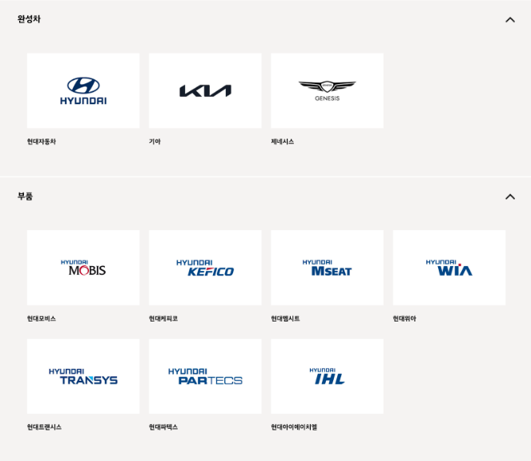
(출처: 현대자동차, 한국산업단지공단, DART) |  | 클라우드 사용
구분 | 기업명 | 종업원 수 | 클라우드 사용 내용 | 보안 관심도 | 주소 | 사업내용 | url | 관련 자료
자동차 (부품/계열사) | 현대모비스(주) | 11,985 | - 세일즈포스의 세일즈 클라우드를 활용하여 이메일 툴과 통합된 업무 환경을 구축 - 유해 트래픽의 실시간 탐지가 가능한 클라우드 기반의 통합 보안서비스인 SASE1) 도입 | 촬영과 캡처 등 보안환경 우회로 인한 정보유출을 막기 위해 워터마크 솔루션을 적용하였고, 그룹 차원의 보안강화를 위한 EDR 보안솔루션을 적용해 보안 인프라를 강화 정보보호 교육 및 악성메일 모의훈련(분기별 1회 시행 중) | 서울 강남구 테헤란로 203 | 부품 생산 및 모듈 직접 공급(핵심계열사) | https://www.mobis.co.kr/kr/index.do | 현대모비스 지속가능성보고서 2023.pdf https://www.salesforce.com/kr/customer-success-stories/Hyundaimobis/?bc=HA
 | 현대트랜시스 | 4,065 | - 주로 AWS를 이용 중이며 클라우드 기반의 ERP 및 협업 도구 사용 중인 것으로 파악 - 디지털 트윈 기술을 활용하여 클라우드 기반의 시스템과 연계된 보안 및 데이터 관리 시스템을 운영 - 클라우드 기반 솔루션을 통해 데이터를 실시간으로 분석하고 관리하는 데 사용 | 인가된 사용자들만 접속 가능한 전용 앱스토어에 업무용 앱을 등록함으로써 누구에게나 공개되는 구글, 애플의 앱마켓에 업무용 앱을 노출하지 않고도 직원들에게 편리하게 배포 | 충청남도 서산시 성연면 신당1로 105 | 자동차용 변속기 및 시트 시스템 제조 | http://www.hyundai-transys.com | https://www.etnews.com/20240702000043 https://blog.hyundai-transys.com/315
 | 현대모트라스(주) | 4,991 | 주로 AWS를 이용 중이며 클라우드 기반의 ERP 및 협업 도구 사용 중인 것으로 파악 |  | 충남 아산시 영인면 토정로 40 | 그룹의 제조 및 공급업체로 활동 / 자동차부품,공작기계 제조 | https://motras.com/
 | 현대위아(주) | 2,914 | 주로 AWS를 이용 중이며 클라우드 기반의 ERP 및 협업 도구 사용 중인 것으로 파악 | 보안 인증 국제정보호 경영시스템(ISO/IEC 27001:2022IS 544531) 사용 중 | 경남 창원시 성산구 정동로 153 | 엔진, 변속기, 구동 시스템 제조 및 주요 부품 직접 공급하는 핵심사 | https://www.hyundai-wia.com/main/main.asp
 | 현대엠시트(주) | 387 | 주로 AWS를 이용 중이며 클라우드 기반의 ERP 및 협업 도구 사용 중인 것으로 파악 | 개인정보를 취급함에 있어 개인정보가 분실, 도난, 누출, 변조 또는 훼손되지 않도록 안전성 확보를 위하여 기술적 대책 강구 | 충남 아산시 신창면 서부북로 231 | 자동차 시트 제조, 차량 내장제 공급 | https://www.hyundai-mseat.com/ko/main.asp
 | (주)현대케피코 | 1,675 |  |  | 경기 군포시 고산로 102 | 전자제어 장치를 제조하는 회사 / 엔진 컨트롤 모듈(ECM) 등 전자 장비 공급 | https://www.hyundai-kefico.com/ko/main/index.do
 | 현대파텍스(주) | 57 |  |  | 충남 서산시 지곡면 무장길 29 | 고객 연계 전산 시스템을 기반으로 단종 차량 위주 A/S 부품 공급 및 일관 생산체제 구축을 통한 최저 A/S 부품 제조원가 생산 | http://www.partecs.co.kr
 | 현대아이에이치엘(주) | 522 |  |  | 경북 경주시 외동읍 문산공단길 215 | 자동차 램프 중심으로 자동차용 부품 제조 및 구조설계, 광학설계, 배광시험, 방열 해석, 내열 해석 등의 연구를 지속하며 신기술 개발 | https://www.ihl.co.kr/

